Додаток 2
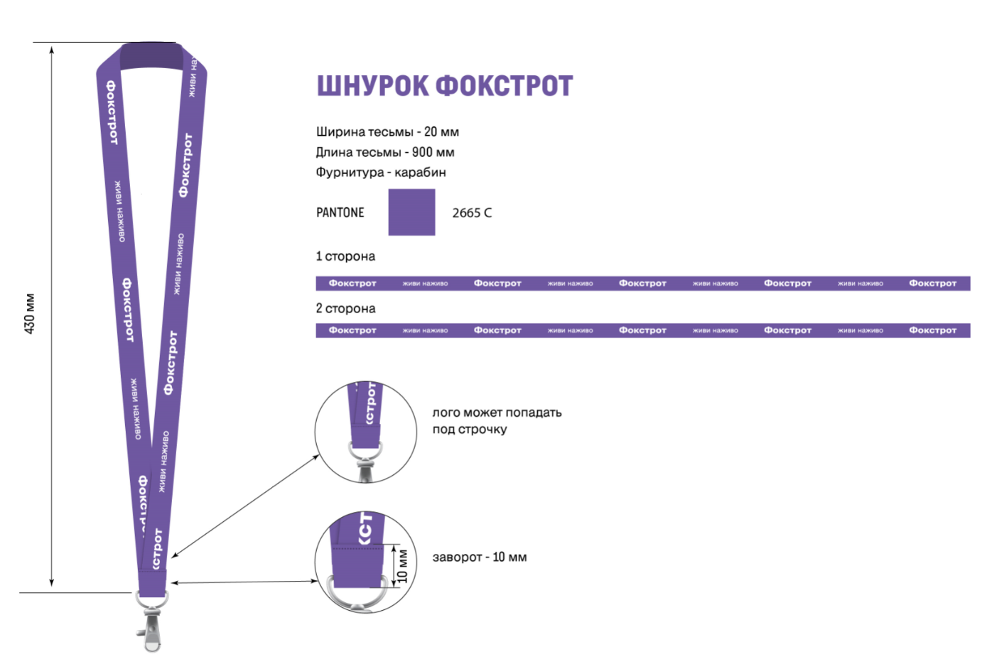
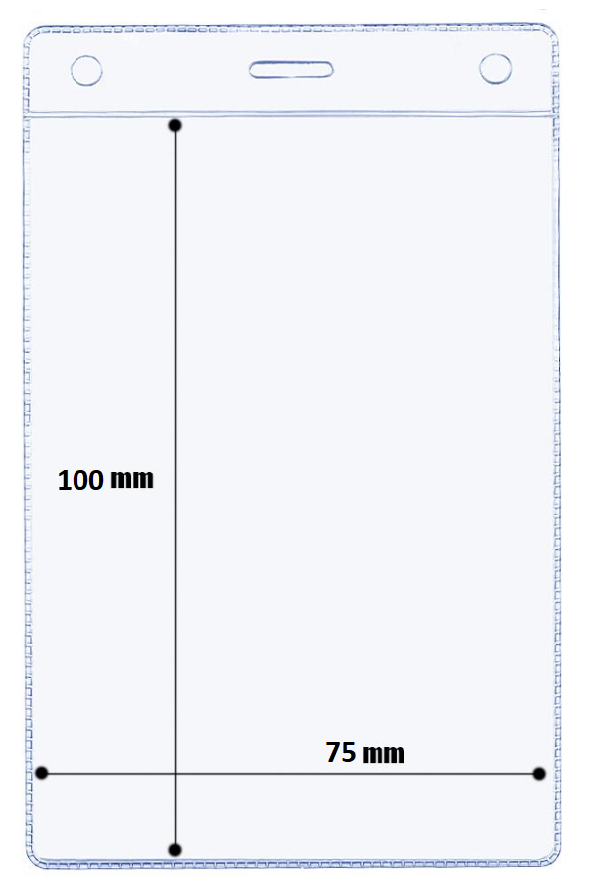
Додаток 2. Технічні параметри

 | Тасьма з логотипом | Карман для бейджа

